상품제안서
비엔느 헤라텀블러 300ml | 상품코드: F14507

 |  |  |  |  |  |  | 02-412-0044 | www.easy1.co.kr
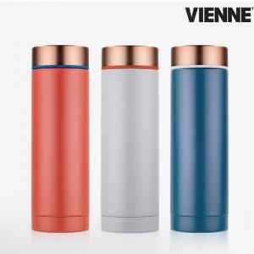

【상세/제작정보】 | 매력적인 컬러와 감성을 담은 디자인 텀블러

【인쇄/포장옵션】 | 실크, 레이저 / 포장지포장

【공급단가】 | 수량 | 100~ | 300~ | 500~ | 1,000~ | 3,000~
*VAT별도 | 단가 | 6,750원 | 6,640원 | 6,580원 | 6,530원 | 6,420원

【상품 URL】 | https://dev.easy1.co.kr:443/src/goods_detail.php?gdno=14507

